상품제안서
그리드체크캔디술통담요 | 상품코드: F31401

 |  |  |  |  |  |  | 02-412-0044 | www.easy1.co.kr
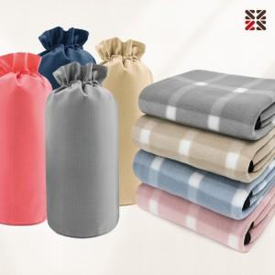

【상세/제작정보】 | ●커버(실크인쇄 1도) 별도문의 ●담요(실크인쇄 1도) 별도문의 ●담요(자수) 별도문의

【인쇄/포장옵션】 | 실크, 자수 / 캔디술통커버세팅

【공급단가】 | 수량 | 100~ | 300~ | 500~ | 1,000~ | 3,000~
*VAT별도 | 단가 | 4,250원 | 4,180원 | 4,080원 | 3,970원 | 3,910원

【상품 URL】 | https://dev.easy1.co.kr:443/src/goods_detail.php?gdno=31401

